Folha1
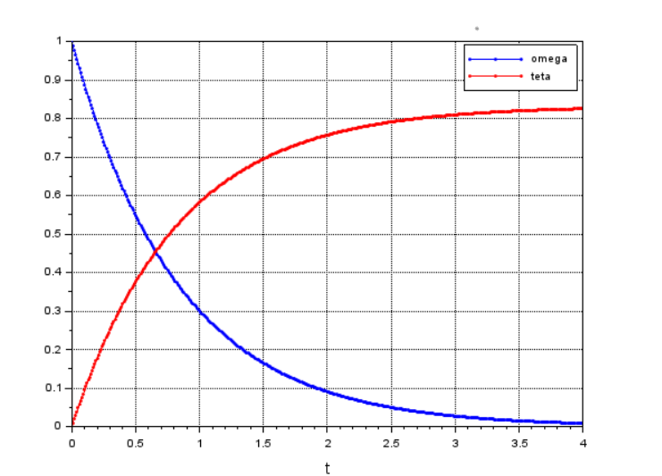
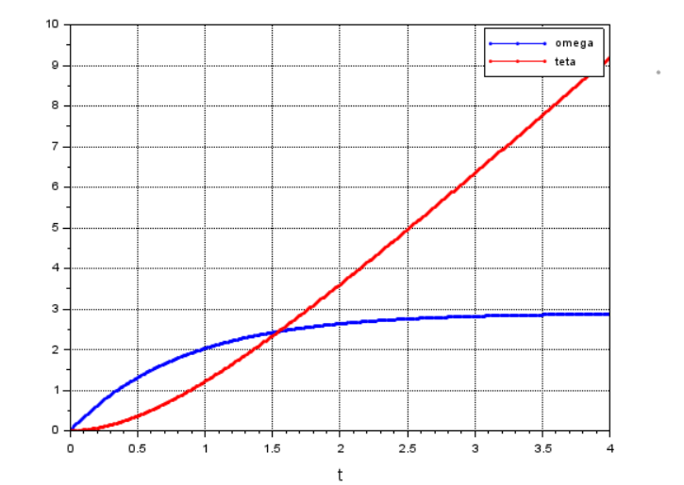
 |  |  |  |  | Simulação da Resposta Livre do Sistema | Simulação da Resposta Forçada do Sistema
 | Amostras da velocidade do motor |  | Amostras dos valores de resistência
 | 18.2605 |  | 3.8
 | 17.7369 | Média (velocidade - Rad/s ) | 4.8
 | 18.24741 | 17.3603 | 3.3 | km (N/A)
Corrente (A) | 18.05106 |  | 3 | 0.2417
0.52 | 17.92016 |  | 3.3
 | 17.9856 |  | 3.2
Tensão (V) | 18.16887 |  | 3.3 | B (N/(Rad/s))
6 | 18.41758 |  | 3.4 | 0.0072
 | 18.391407 |  | 3.3
 | 17.9594 |  | 3.3
 | 17.77617 |  |  | Resistência (ohms)
 | 17.94634 |  |  | 3.4700
 | 18.50921
 | 17.448929
 | 17.31802 |  |  | mm
 | 17.31802 |  |  | 0.1257
 | 17.69763
 | 16.91224
 | 17.03005
 | 16.32319
 | 16.74207
 | 16.37555
 | 16.24465
 | 16.3101
 | 16.46718
 | 17.095501
 | 16.66353
 | 16.85988
 | 16.50645
 | 16.12684

